Sheet1
10uF/6.3V电容热冲击验证报告
一、客户乐鑫反馈ESP32-SIG1711P8试产模块可靠性试验中发现C10位电容有击穿现象。
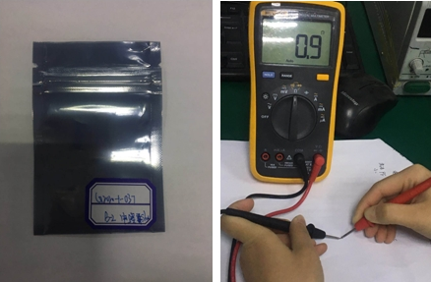

二、参考乐鑫可性试验
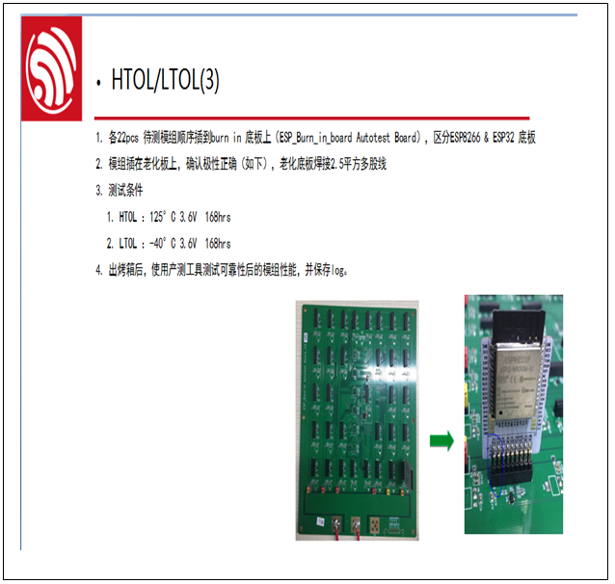

三、相同试验条件，试验有三种规格物料分别是
A、10UF/6.3V电容，村田（Murata） GRM155C80J106ME11D (新物料)
B、1UF/10V电容，村田（Murata）GRM033C81A105ME05D （新物料）
C、0.1UF/6.3V电容，三星（Samsung）CL05B104KO5NNNC

四、模拟试验
4.1、电容并连通电低温煲机模拟试验
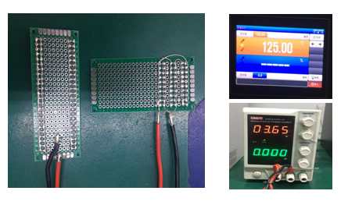

4.2、电容并连通电低温煲机模拟试验
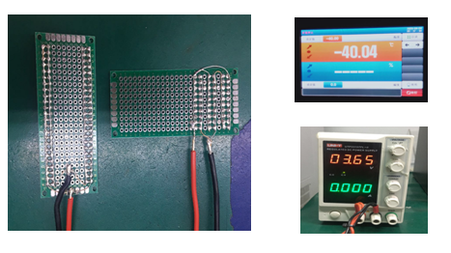

五、试验验证结果
5.1试验条件及试验时间
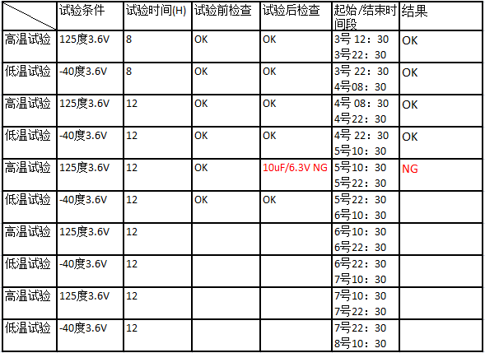

5.2、 通过模拟试验在第三个循环10uF/6.3V出现击穿现象。
5.3、 其它两种物料继续试验中。。。

